关系图
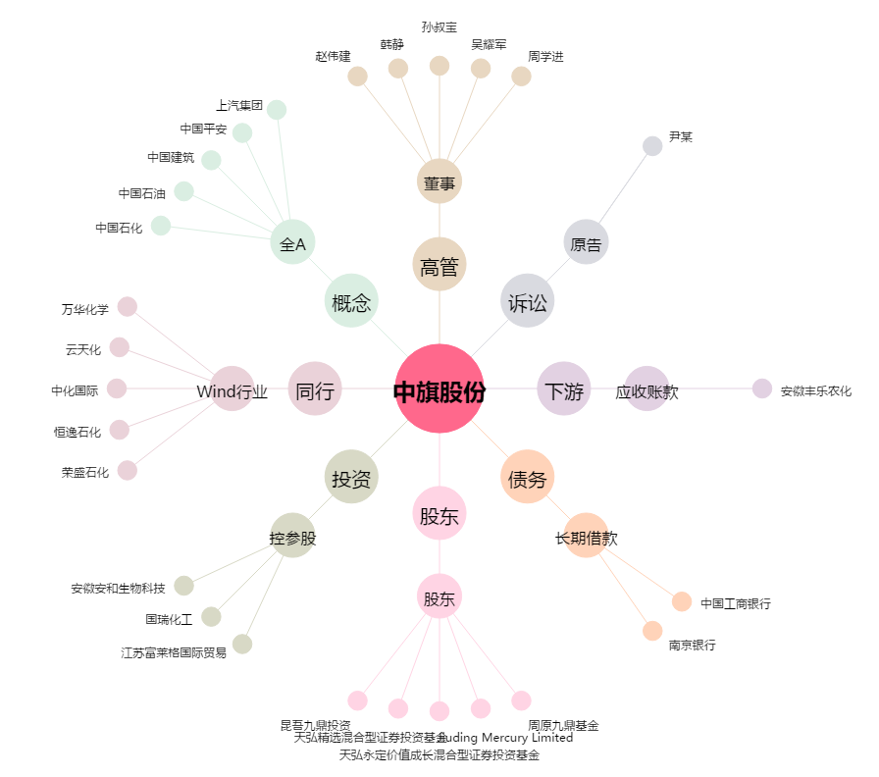
中旗股份[300575.SZ] - 关系概览图

